семинар 4 (Графы)
№1 | задача о кратчайшем пути - от дома до универа (метро)
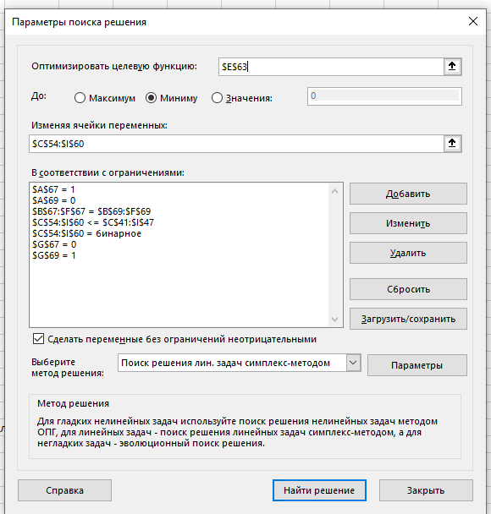

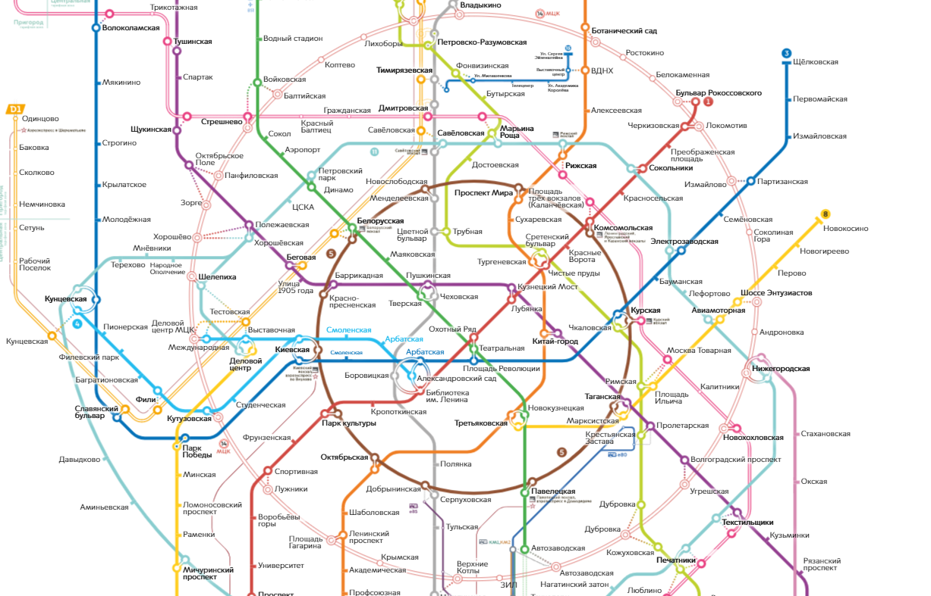
1
1
24мин

23мин
23мин
5

2
2
30 мин

3
15 мин
4
4
26мин

3
5

20мин
12мин
6

6
7

7

 | вес ребра - время проезда в мин.

 | построим матрицу смежности

 |  | 1 | 2 | 3 | 4 | 5 | 6 | 7
 | 1 | 0 | 10 | 0 | 15 | 5 | 0 | 0
 | 2 | 10 | 0 | 0 | 10 | 5 | 0 | 0
 | 3 | 0 | 10 | 0 | 5 | 0 | 10 | 15
 | 4 | 15 | 10 | 5 | 0 | 15 | 15 | 20
 | 5 | 5 | 5 | 0 | 15 | 0 | 20 | 0
 | 6 | 0 | 10 | 10 | 15 | 20 | 0 | 5
 | 7 | 0 | 0 | 15 | 20 | 0 | 5 | 0

 | матрица маршрута, переменные

 |  |  |  |  |  |  |  |  | выходы
 |  | 1 | 2 | 3 | 4 | 5 | 6 | 7
 | 1 | 0 | 0 | 0 | 0 | 1 | 0 | 0 | 1 | = | должна быть равна единице, так как это точка является началом
 | 2 | 0 | 0 | 0 | 0 | 0 | 0 | 0 | 0
 | 3 | 0 | 0 | 0 | 0 | 0 | 0 | 0 | 0
 | 4 | 0 | 0 | 0 | 0 | 0 | 0 | 0 | 0
 | 5 | 0 | 0 | 0 | 0 | 0 | 1 | 0 | 1
 | 6 | 0 | 0 | 0 | 0 | 0 | 0 | 1 | 1
 | 7 | 0 | 0 | 0 | 0 | 0 | 0 | 0 | 0 |  |  | равняется нулю, потому что мы не выезжаем из пункта назначения
входы |  | 0 | 0 | 0 | 0 | 1 | 1 | 1
 |  | равняется нулю, потому что мы не въезжаем в начало пути
 | целевая функция |  |  | 30 | минут |  |  | должна быть равна единице, так как это точка является концом

 | ограничения

1 | 0 | 0 | 0 | 1 | 1 | 0
<> | = | = | = | = | = | <> | выходы равны входам
0 | 0 | 0 | 0 | 1 | 1 | 1

 |  |  |  |  |  | если в последней строке стоит 0 тогда она не должна равняться последнему столбцу

Лист1
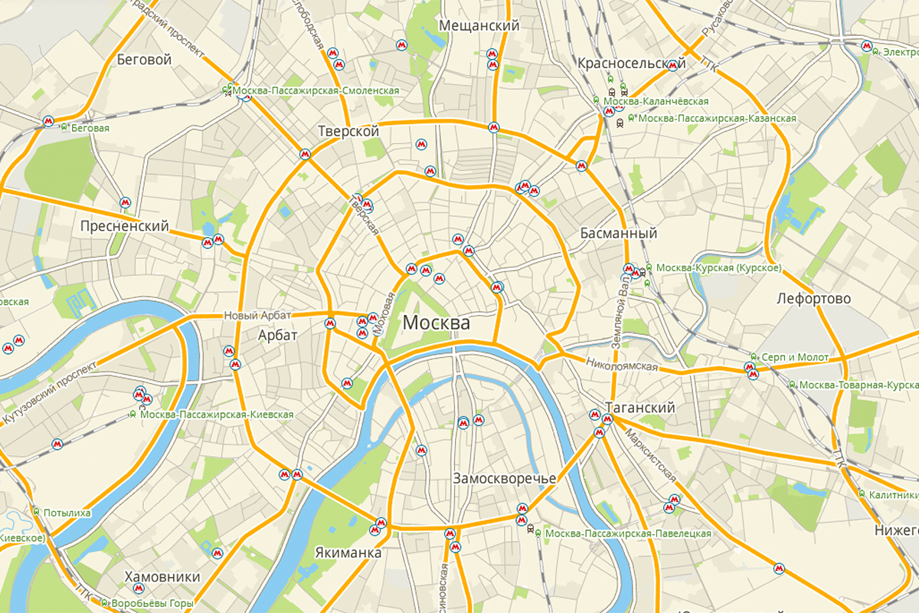
1
2
№2 |  | задача коммивояжер - покататься по москве
 |  | длительность в часах
3
2
1
2
4
 | 1 | 2 | 3 | 4 | 5 | 6 | 7 | 8 | 9 | 10
1 | 0 | 2 |  | 2
2 | 2 | 0 | 1 | 2 | 2.5
2,5
3 |  | 1 | 0 |  |  | 4
2
4 | 2 | 2 |  | 0 | 1.7 |  |  |  |  | 7
5
4
6
5 |  | 2.5 |  | 1.7 | 0 | 4 |  |  |  | 12
4
1,7
6 |  |  | 4 |  | 4 | 0 | 7 | 10
7
7 |  |  |  |  |  | 7 | 0 |  | 1
8 |  |  |  |  |  | 10 |  | 0 | 0.5 | 9
12
9 |  |  |  |  |  |  | 1 | 0.5 | 0
7
10
10 |  |  |  | 7 | 12 |  |  | 9 |  | 0

7

8
1
10
9
0,5
9
11 | Порядок |  | время
так как | обхода |  | переезда
приезжаем | вершин |  | между городами
обратно
 | 2 |  | - |  | Целевая функция |  | 40.2
 | 1 |  | 2
 | 4 |  | 2
 | 5 |  | 1.7
 | 10 |  | 12
 | 8 |  | 9
 | 9 |  | 0.5
 | 7 |  | 1
 | 6 |  | 7
 | 3 |  | 4
 | 2 |  | 1

